Sheet2
SAM订单号 | 款号 | 名称 | 尺寸 | 折高线 | 图片 | 尺码 | 最终订购数 | 交期
PO1377KYWS | TCT4000 | Bellyband腰封 | 14*60.4cm 350g copper glossy + 4Cprinting + matt laminate 2sides(front/back)+ die cut 双面胶版本 | 1cm高 | 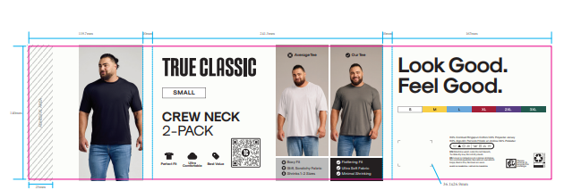 TCT4000 2件包 | S | 2909 | 2025-09-29
 |  |  |  |  |  | M | 3744
 |  |  |  |  |  | L | 0
 |  |  |  |  |  | XL | 8942
 |  |  |  |  |  | 2XL | 5198
 |  |  |  |  |  | 3XL | 2909
PO1381KYWS | TCT4000 | Bellyband腰封 | 14*60.4cm 350g copper glossy + 4Cprinting + matt laminate 2sides(front/back)+ die cut 双面胶版本 | 1cm高 | TCT4000 2件包 | S | 3232 | XYH工厂2025/9/29
 |  |  |  |  |  | M | 11312
 |  |  |  |  |  | L | 22219
 |  |  |  |  |  | XL | 29088
 |  |  |  |  |  | 2XL | 14544
 |  |  |  |  |  | 3XL | 3232
PO1381KYWS | TCT4200 | Bellyband腰封 | 14*60.4cm 350g copper glossy + 4Cprinting + matt laminate 2sides(front/back)+ die cut 双面胶版本 | 1cm高 | 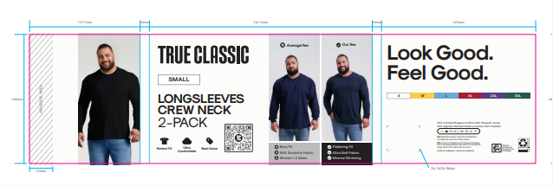 TCT4200 2件包 | S | 808 | XYH工厂2025/9/29
 |  |  |  |  |  | M | 808
 |  |  |  |  |  | L | 2424
 |  |  |  |  |  | XL | 4848
 |  |  |  |  |  | 2XL | 1616
 |  |  |  |  |  | 3XL | 808
PO1382KYWS | TCT4000 | Bellyband腰封 | 14*60.4cm 350g copper glossy + 4Cprinting + matt laminate 2sides(front/back)+ die cut 双面胶版本 | 1cm高 | TCT4000 2件包 | S | 1454 | XYH工厂2025/9/29
 |  |  |  |  |  | M | 4363
 |  |  |  |  |  | L | 10181
 |  |  |  |  |  | XL | 13090
 |  |  |  |  |  | 2XL | 7272
 |  |  |  |  |  | 3XL | 1454
PO1377KYWS |  | 内衬板 | 22.6x26.6cm |  |  | 通码 | 23009 | XYH工厂2025/9/29
PO1381KYWS |  | 内衬板 | 22.6x26.6cm |  |  | 通码 | 94919 | XYH工厂2025/9/29
PO1382KYWS |  | 内衬板 | 22.6x26.6cm |  |  | 通码 | 37814 | XYH工厂2025/9/29
 |  |  |  |  |  |  | 312198

